Sheet1
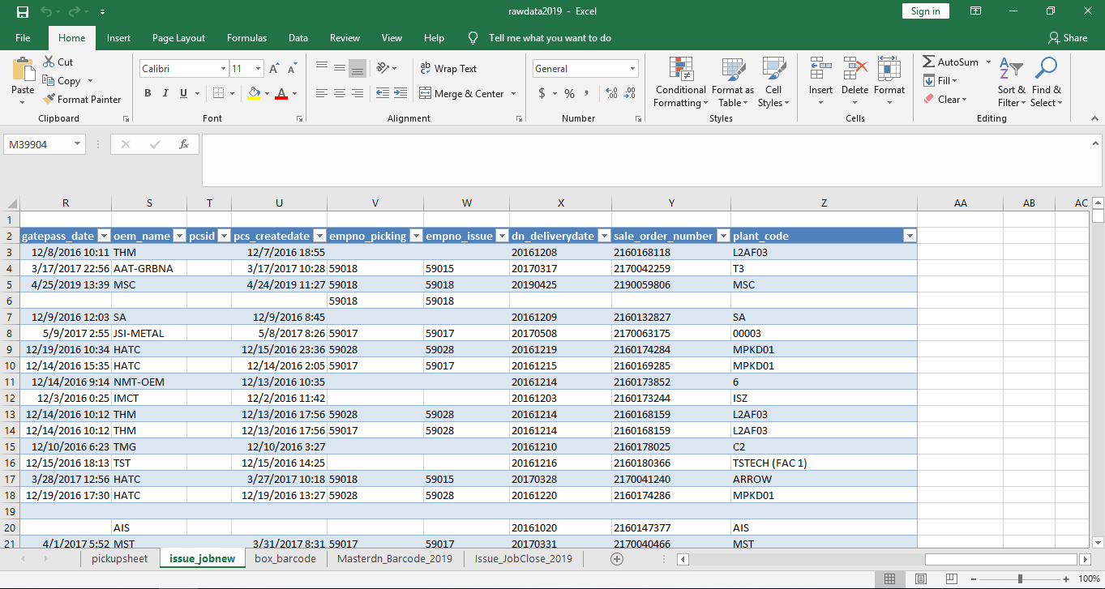
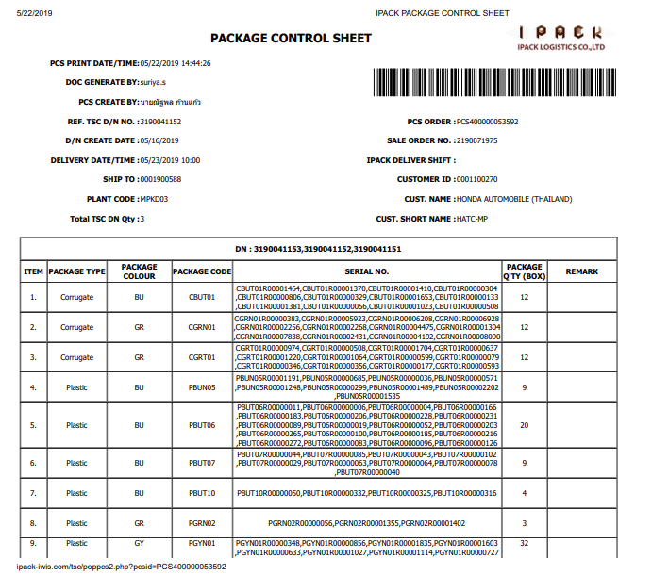

เพิ่มข้อมูล SHIP TO ลงใน Rawdata ใน Sheet issue_jobnew

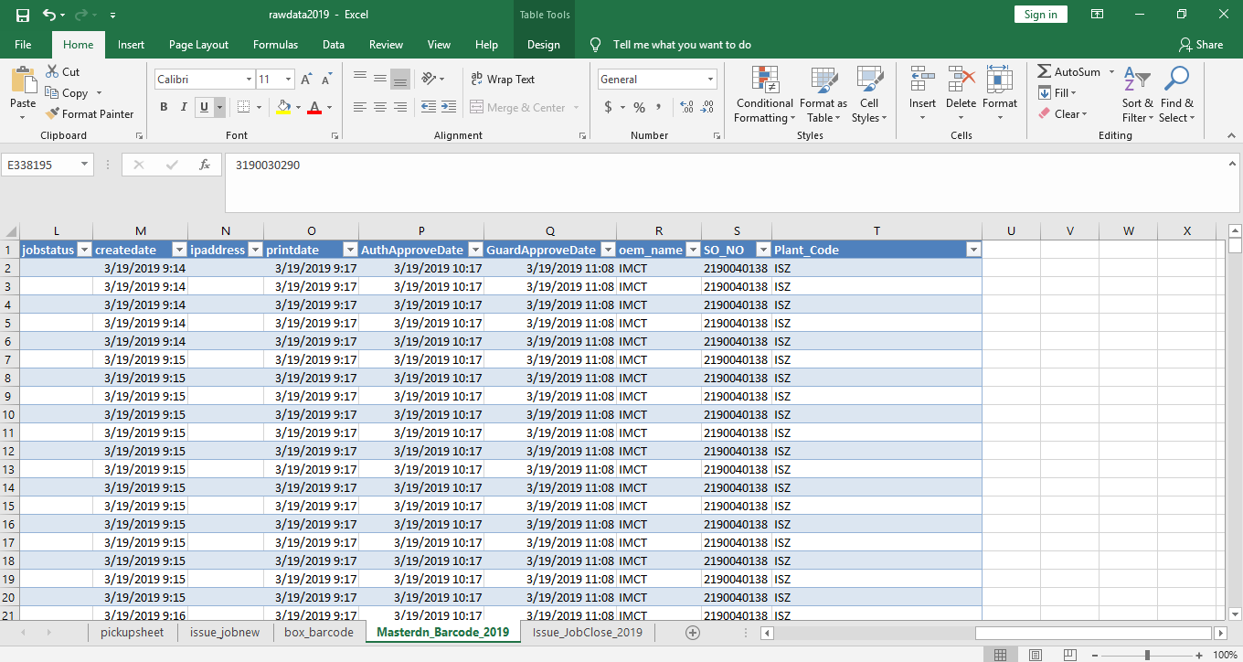

เพิ่มข้อมูล SHIP TO ลงใน Rawdata ใน Sheet Masterdn_Barcode_2019

